المؤشرات الكلية

سوق العراق للاوراق المالية
جلسة الاحد 2026/2/22 |  |  |  | تقرير أسعار الأسهم المتداولة لسوق العراق للأوراق المالية
الجلسة (34)
الاسهم المتداولة المدرجة و OTC |  |  | 507,678,196 |  |  | قيمة الأسهم المتداولة المدرجة و OTC |  | 545,732,746 |  |  | صفقات الشركات المدرجة وOTC | 653
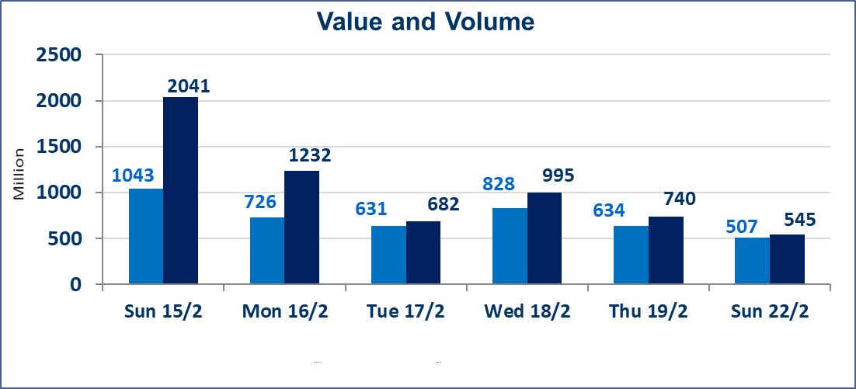
المؤشر60 ISX اليوم | 967.48 |  | نقطة |  |  | المؤشر15 ISX اليوم | 1268.31 | نقطة
المؤشر 60 ISX السابق | 966.09 |  | نقطة |  |  | المؤشر 15 ISX السابق | 1268.48 | نقطة
نسبة التغير | 0.14 |  | % |  |  | نسبة التغير | -0.01 | %
عدد النقاط | 1.39 |  | نقطة |  |  | عدد النقاط | -0.17 | نقطة

الشركات المدرجة | 104 | OTC | 14 | 118 |  | الشركات غير المتداولة المدرجة | 43 | OTC | 13 | 56
الشركات المتداولة | 51 | OTC | 1 | 52 |  | الشركات المرتفعة |  |  | 10
شركات الهيئة العامة |  |  |  | 0 |  | الشركات المنخفضة |  |  | 12
الموقوفة بقرار من هيأة الأوراق المالية |  |  |  | 10
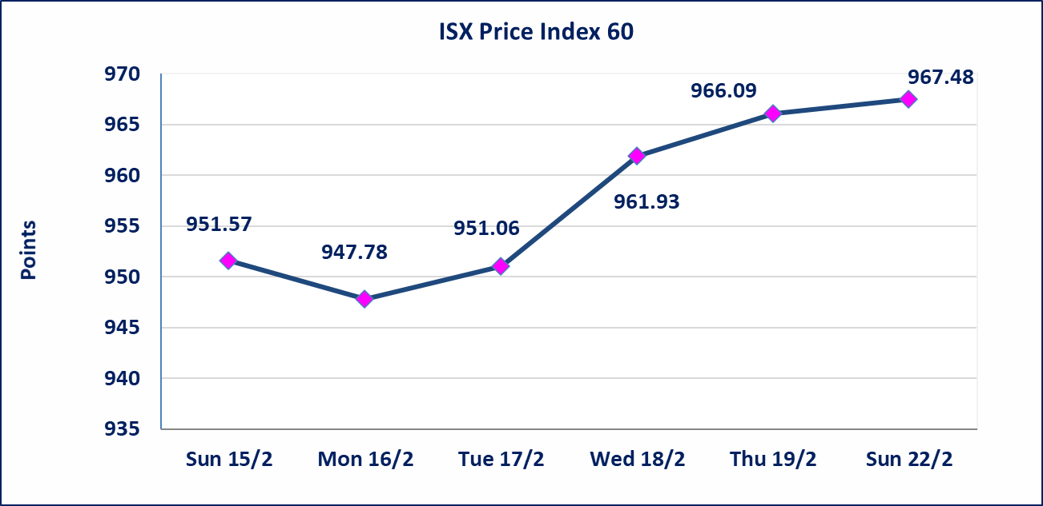
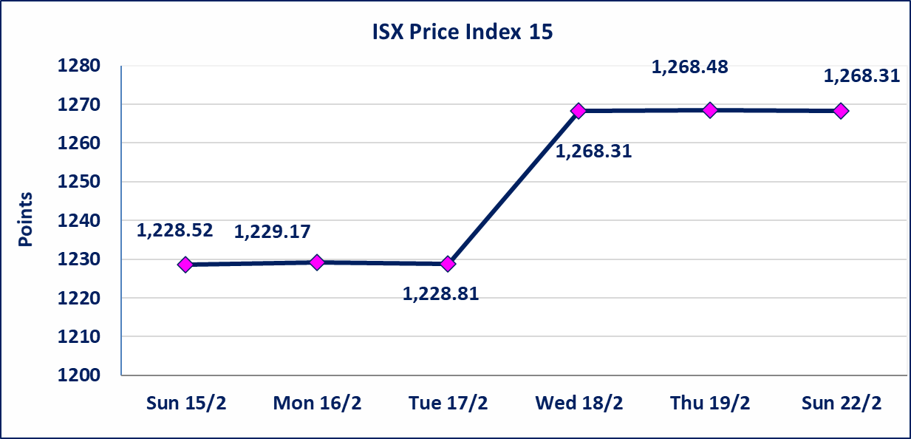

العراقية لصناعة الكارتون (IICM) | اجابة الشركة بعدم وجود احداث جوهرية أدت إلى انخفاض سعر السهم لجلستين بكامل حدود نسبة التغير لجسلتي 2/18 و 2026/2/19.وانما هو العرض والطلب من قبل المساهمين
الحد الأعلى والادنى للتغير في السعر | نسبة التغير في المنصة النظامية (15%)، نسبة التغير في المنصة الثانية (20%)، نسبة التغير في المنصة الثالثة (5%) إرتفاعاً وإنخفاضاً من سعر الاغلاق السابق.
Web site : www.isx-iq.net E-mail : info-isx@isx-iq.net |  |  |  |  | 07834000034 - 07711211522 : ص . ب :3607 العلوية الهاتف |  |  |  |  |  | بغداد /الكرادة/ قرب المسرح الوطني /مجاور مصرف الخليج التجاري

نسبة التغير
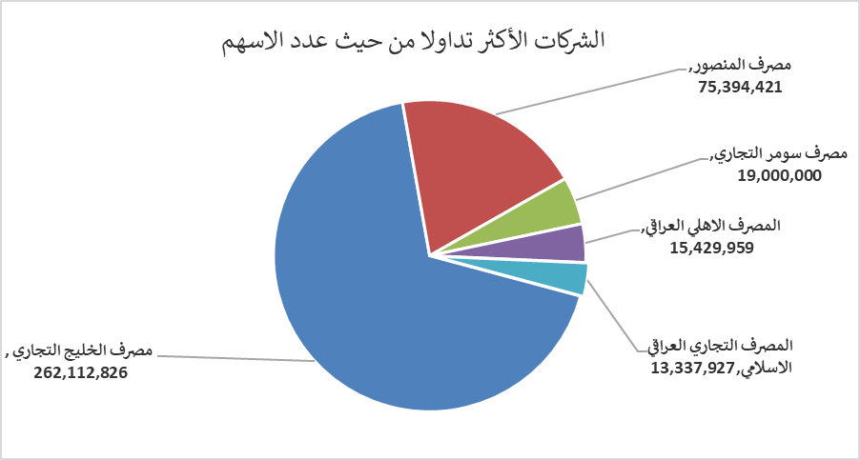
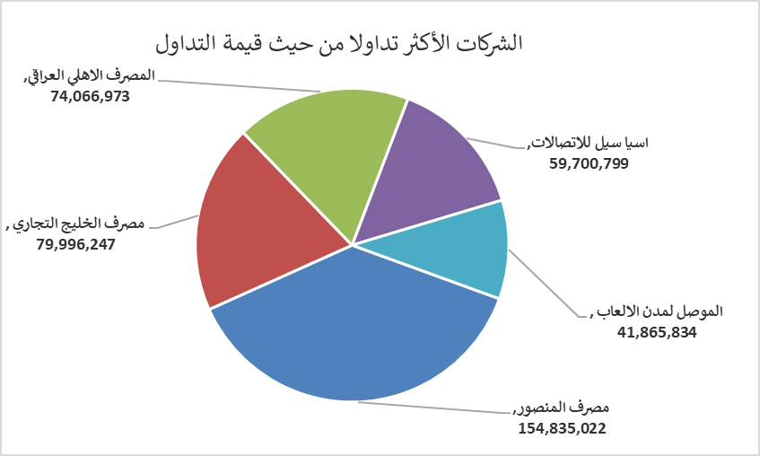
الشركات الأكثر ارتفاعاً وانخفاضاً

نسبة التغير لاسعار الاغلاق الاكثر ارتفاعاً |  |  |  | نسبة التغير لاسعار الاغلاق الاكثر انخفاضاً
اسم الشركة | اغلاق | التغير(%) | الاسهم المتداولة | اسم الشركة | اغلاق | التغير (%) | الاسهم المتداولة
مصرف الوطني الاسلامي | 0.600 | 11.11 | 5,000 | بغداد لمواد التغليف | 3.000 | -9.09 | 145,162
مصرف الخليج التجاري | 0.320 | 6.67 | 262,112,826 | النخبة للمقاولات العامة | 0.600 | -6.25 | 2,820,886
مصرف ايلاف الاسلامي | 0.200 | 5.26 | 101,000 | المواد الانشائية الحديثة | 1.510 | -4.43 | 727,146
البادية للنقل العام | 0.890 | 4.71 | 150,000 | العراقية لصناعات الكارتون | 1.970 | -3.43 | 286,231
نقل المنتجات النفطية | 1.590 | 4.61 | 104,819 | الامين للتأمين | 0.920 | -3.16 | 1,902,644

الشركات الاكثر نشاطا حسب الاسهم المتداولة (حجم التداول) |  |  |  | الشركات الاكثر نشاطا حسب القيمة المتداولة
اسم الشركة | اغلاق | التغير(%) | الاسهم المتداولة | اسم الشركة | اغلاق | التغير (%) | القيمة المتداولة
مصرف الخليج التجاري | 0.320 | 6.67 | 262,112,826 | مصرف المنصور | 2.060 | 0.00 | 154,835,022
مصرف المنصور | 2.060 | 0.00 | 75,394,421 | مصرف الخليج التجاري | 0.320 | 6.67 | 79,996,247
مصرف سومر التجاري | 0.130 | 0.00 | 19,000,000 | المصرف الاهلي العراقي | 4.800 | 0.00 | 74,066,973
المصرف الاهلي العراقي | 4.800 | 0.00 | 15,429,959 | اسيا سيل للاتصالات | 15.000 | 0.00 | 59,700,799
المصرف التجاري العراقي الاسلامي | 0.670 | -1.47 | 13,337,927 | الموصل لمدن الالعاب | 6.990 | 1.30 | 41,865,834

